关系图
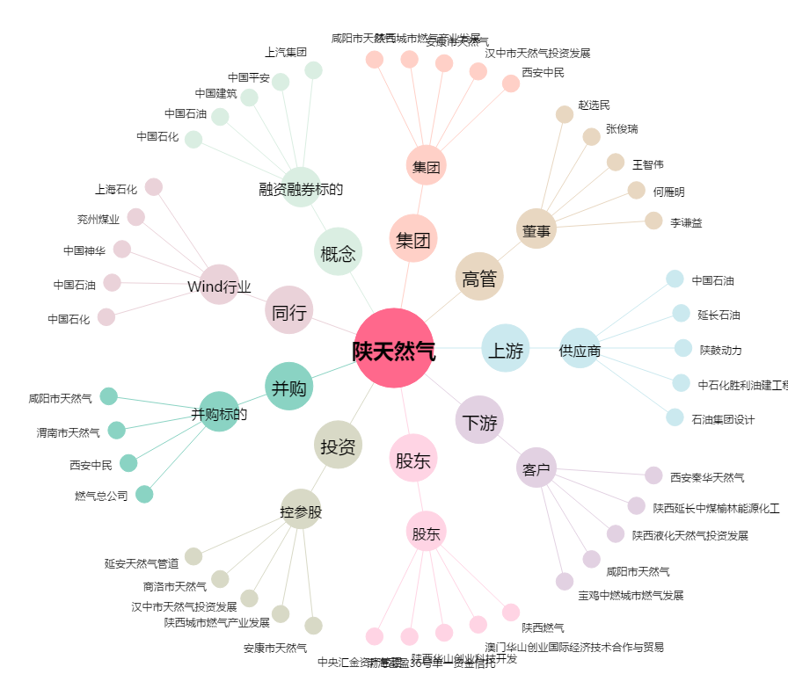
陕天然气[002267.SZ] - 关系概览图

